상품제안서
미니선풍기 탁상용LED선풍기 무선 | 상품코드: F26642

 |  |  |  |  |  |  | 02-412-0044 | www.easy1.co.kr
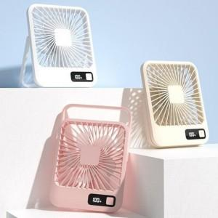

【상세/제작정보】 | <p><span style="color: rgb(0, 0, 0); font-size: 12pt;"><b>​* 배송비- 한박스 50개 / 5000원별도</b></span>&nbsp;</p>

【인쇄/포장옵션】 | 레이저 / 포장지포장

【공급단가】 | 수량 | 50~ | 100~ | 500~ | 1,000~ | 2,000~
*VAT별도 | 단가 | 11,870원 | 11,680원 | 11,400원 | 11,110원 | 10,920원

【상품 URL】 | https://dev.easy1.co.kr:443/src/goods_detail.php?gdno=26642

